Ingresos 2017
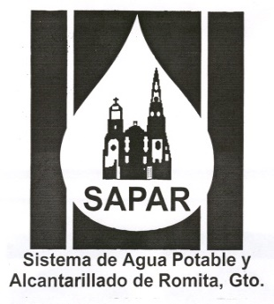

 | SISTEMA DE AGUA POTABLE Y ALCANTARILLADO DE ROMITA

 | 1RA MODIFICACION AL PRESUPUESTO DE INGRESOS PARA EL EJERCICIO FISCAL 2017.
 | (Resumen por Rubro)

Clasificador por Rubro de Ingresos | Rubro | Original | % | Primera Modificación | % | Cambios
4000 | Derechos | 13,091,590.00 | 88.18% | 13,068,164.00 | 88.16% | 23,426.00
5000 | Productos | 611,820.00 | 4.12% | 611,820.00 | 4.13% | 0.00
6000 | Aprovechamientos | 216,300.00 | 1.46% | 216,300.00 | 1.46% | 0.00
8000 | Participaciones y Aportaciones | 927,000.00 | 6.24% | 927,000.00 | 6.25% | 0.00
 | Total Presupuesto de Ingresos | 14,846,710.00 | 100.00% | 14,823,284.00 | 100.00% | 23,426.00

Egresos 2017


 | SISTEMA DE AGUA POTABLE Y ALCANTARILLADO DE ROMITA

 | 1RA MODIFICACION AL PRESUPUESTO GENERAL DE EGRESOS PARA EL EJERCICIO FISCAL 2017
 | (Resumen por Rubro)

Clasificador por Rubro de Ingresos | Rubro | Original | % | Primera Modificación | % | Cambios
1000 | Servicios Personales | 7,781,716.76 | 52.41% | 7,758,289.79 | 52.34% | 23,426.97
2000 | Materiales y Suministros | 1,903,440.00 | 12.82% | 1,903,440.00 | 12.84% | 0.00
3000 | Servicios Generales | 3,927,075.00 | 26.45% | 3,927,075.00 | 26.49% | 0.00
5000 | Bienes Muebles,Inmuebles,Intangibles | 307,478.24 | 2.07% | 307,479.21 | 2.07% | 0.97
6000 | Inversion Pública | 927,000.00 | 6.24% | 927,000.00 | 6.25% | 0.00
 | Total Presupuesto de Ingresos | 14,846,710.00 | 100.00% | 14,823,284.00 | 100.00% | 23,427.94

